申込用紙に関してのお願い
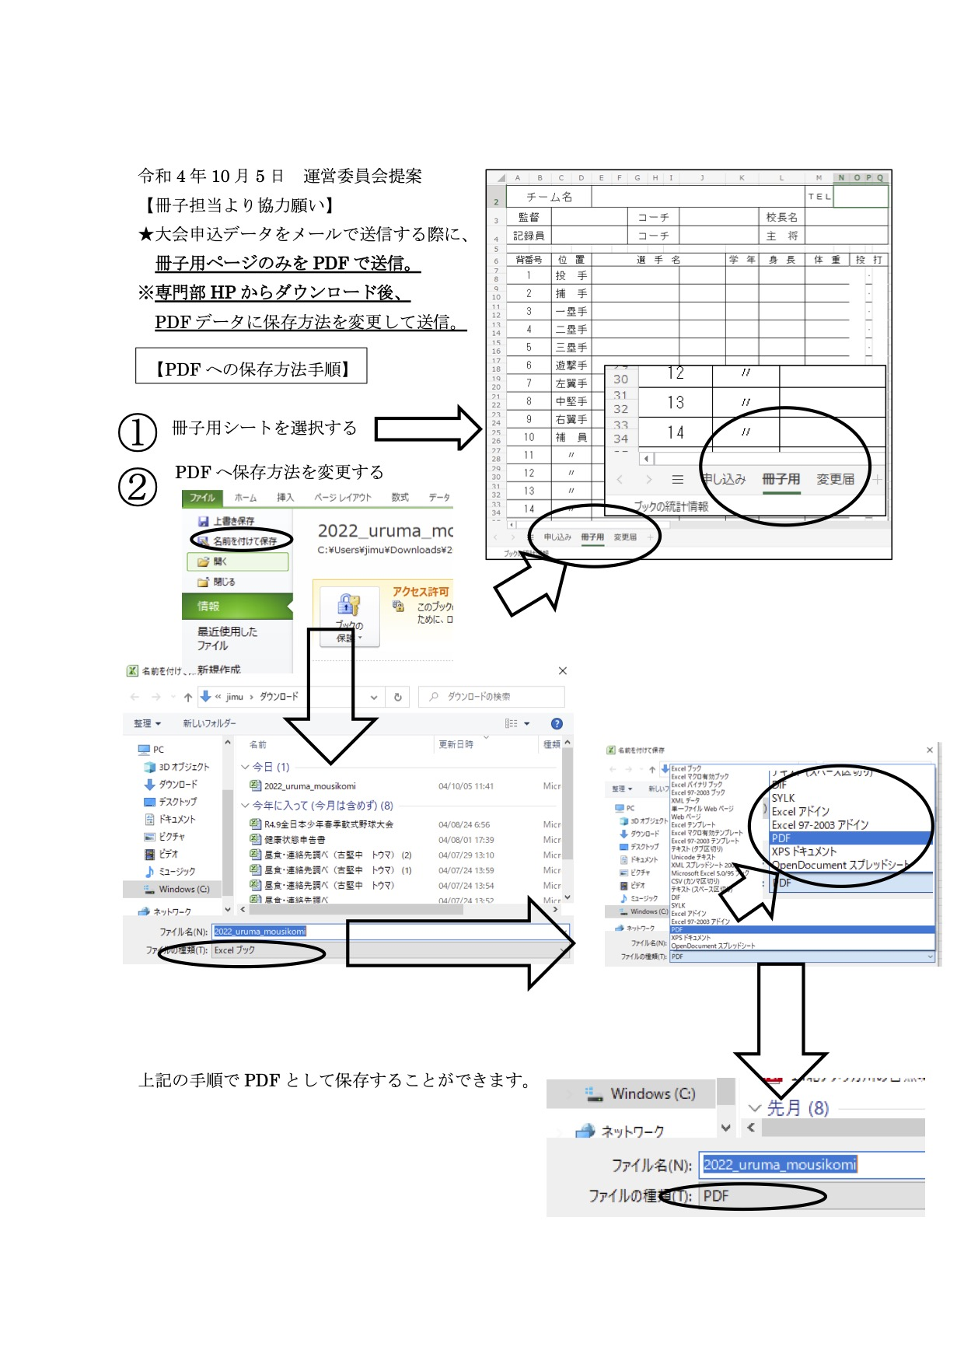
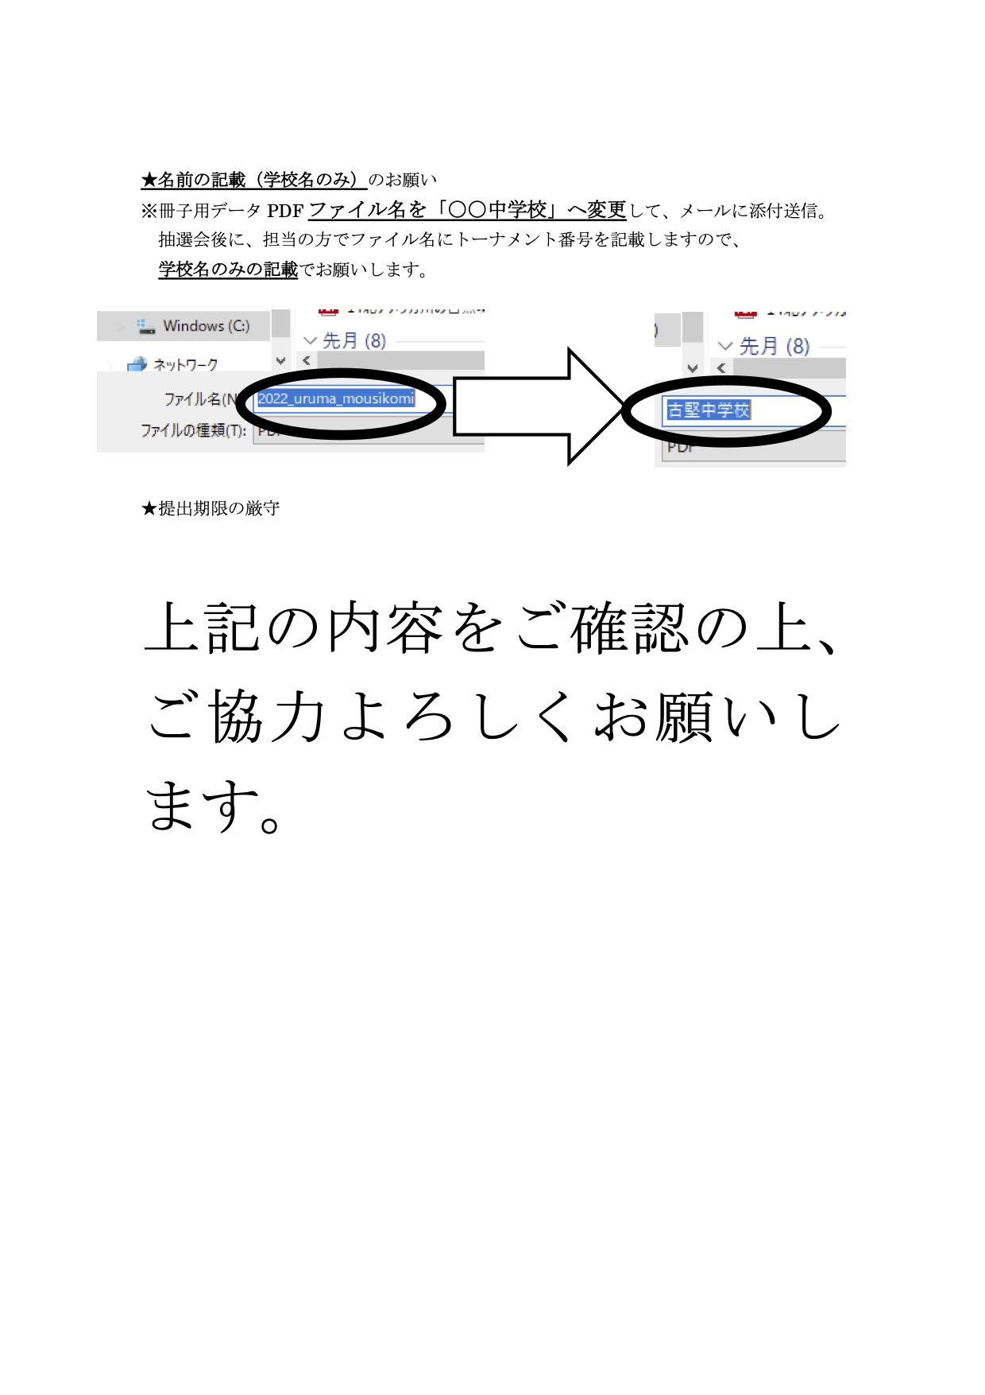
申込用紙のメール送信に 関してのお願い

申込用紙をメール送信していただく際に、 メール添付するデータをPDFにして、 メール添付・送信をお願いいたします。

PDFにしてメール送信するまでの手順

① | 「申し込み」シートにいつものように生徒情報や学校情報、戦力分析を入力する。

② | 「冊子用(メール送信)」シートをPDFで保存する。

③ | PDFデータのファイル名を学校名に変更する。

④ | PDFデータを添付し、要項にあるメールアドレスに送信する。

下の画像で以下のことを詳しく解説していますので、よろしくお願いいたします。

